Conheça o Mobills
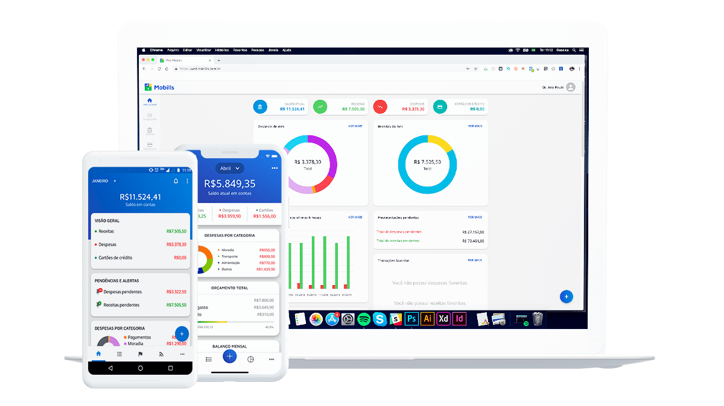

O Mobills é um sistema de controle financeiro pessoal online que te ajuda a organizar seu orçamento. Você pode registrar despesas e receitas e, assim, saberá exatamente para onde o seu dinheiro está indo. Desse jeito, você nunca vai gastar mais do que deveria e nem olhar para a fatura do seu cartão de crédito e se perguntar como você gastou tudo aquilo. O aplicativo foi criado em 2013 pelos irmãos Carlos Terceiro e David Mosiah, dois estudantes de tecnologia apaixonados por soluções simples para problemas do dia a dia. Inicialmente desenvolvido apenas para smartphones Android, o aplicativo cresceu para a Web e agora também pode ser usado nos dispositivos iOS.

Ainda não é um usuário? Se cadastre agora grátis!

Acesse a próxima aba para visualizar sua planilha

Orçamento de viagem
 | Planilha de orçamento para viagem
Orçamento e Despesas |  | Para onde foi meu dinheiro?
 | Orçamento Total
 | $2,750.00 |  | Transporte | 40% | 950
 | Despesas Totais |  | Hotel | 25% | 600 | $2,385
 | $2,385.00 |  | Comida | 22% | 525 |  |  | ← Visão Geral de Despesas
 | Diferença |  | Entretenimento | 5% | 110
 | $365.00 |  | Outros | 8% | 200

 | Quais são minhas despesas?
Descrição |  |  | Categoria |  | Qtde. | Custo unitário | Total
 | Vôo |  | Transporte |  | 2 | 400.00 | 800.00
 | Taxi |  | Transporte |  | 5 | 30.00 | 150.00
 | Hotel |  | Hotel |  | 5 | 120.00 | 600.00
 | Café da Manhã |  | Comida |  | 5 | 45.00 | 225.00
 | Almoço e Jantar |  | Comida |  | 5 | 50.00 | 250.00
 | Snacks e Bebidas |  | Comida |  | 5 | 10.00 | 50.00
 | Museus |  | Entretenimento |  | 2 | 20.00 | 40.00
 | Shows |  | Entretenimento |  | 2 | 35.00 | 70.00
 | Presentes |  | Outros |  |  | 200.00 | 200.00
 |  |  |  |  |  |  | -
 |  |  |  |  |  |  | -
 |  |  |  |  |  |  | -
 |  |  |  |  |  |  | -
 |  |  |  |  |  |  | -
 |  |  |  |  |  |  | -
 |  |  |  |  |  |  | -
 |  |  |  |  |  |  | -
 |  |  |  |  |  |  | -
 |  |  |  |  |  |  | -
 |  |  |  |  |  | Total de Despesas | $2,385.00

